ANALISIS
POLIBICI
Una tienda de bicicletas desea analizar las ventas diarias de bicicletas durante 20 días.

Día | Bicicletas Vendidas | FRECUENCIA |  |  |  | FRECUENCIA RELATIVA |  | MEDIDA DE TENDENCIA CENTRAL |  |  |  | Medidas de Tendencia Central (Agrupadas)
1 | 5
2 | 8 |  |  |  |  |  |  |  |  |  |  | Usando los intervalos. Multiplicar frecuencia × marca de clase para cada fila. =SUMA(D2:D5)/SUMA(B2:B5)
3 | 6 | La frecuencia indica cuántas veces aparece un dato. Formula: =CONTAR.SI($A$2:$A$21;5) |  | Bicicletas Vendidas | Frecuencia | Representa el porcentaje que ocupa cada dato respecto al total. |  | Media: Promedio de ventas. =PROMEDIO(A2:A21)
4 | 10 |  |  | 5 | 3 |  |  |  |  |  |  | Intervalo | Frecuencia | Marca Clase
5 | 7 |  |  | 6 | 3 |  |  | Mediana: Valor central. =MEDIANA(A2:A21) |  |  |  | 2026-06-05 | 6 | 5.5
6 | 5 |  |  | 7 | 3 |  |  |  |  |  |  | 2026-08-07 | 7 | 7.5
7 | 9 |  |  | 8 | 4 |  |  |  |  |  |  | 2026-10-09 | 5 | 9.5
8 | 8 | 3 |  | 9 | 3 |  |  | Moda: Dato que más se repite. =MODA.UNO(A2:A21) |  |  |  | 2026-12-11 | 2 | 11.5
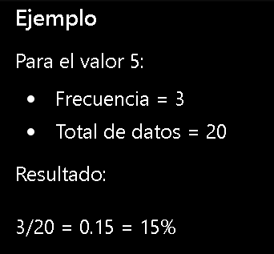
9 | 12 |  |  | 10 | 2
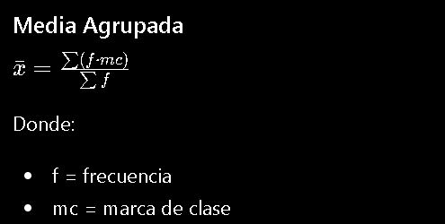
10 | 6 |  |  | 11 | 1 |  | 0.15
11 | 7 |  |  | 12 | 1
12 | 8
13 | 9
14 | 5
15 | 11
16 | 7
17 | 8
18 | 10
19 | 6
20 | 9

 |  | MARCA DE CLASE |  |  |  | HISTOGRAMA |  |  | OJIVA

 |  | Se utiliza cuando los datos se agrupan en intervalos. |  |  |  | Permite visualizar cómo se distribuyen las ventas. |  |  | Muestra la frecuencia acumulada.

 |  |  |  |  |  |  |  |  | Ventas | Frecuencia | Frecuencia Acumulada
 |  | Clase | Intervalo |  |  | Pasos |  |  | 5 | 3 | 3
 |  | 1 | 2026-06-05 |  |  |  |  |  | 6 | 3 | 6
 |  | 2 | 2026-08-07 |  |  | 1. Seleccione los datos. |  |  | 7 | 3 | 9
 |  | 3 | 2026-10-09 |  |  | 2. Clic en Insertar. |  |  | 8 | 4 | 13
 |  | 4 | 2026-12-11 |  |  | 3. Seleccione Gráfico Estadístico. |  |  | 9 | 3 | 16
 |  |  |  |  |  | 4. Elija Histograma. |  |  | 10 | 2 | 18
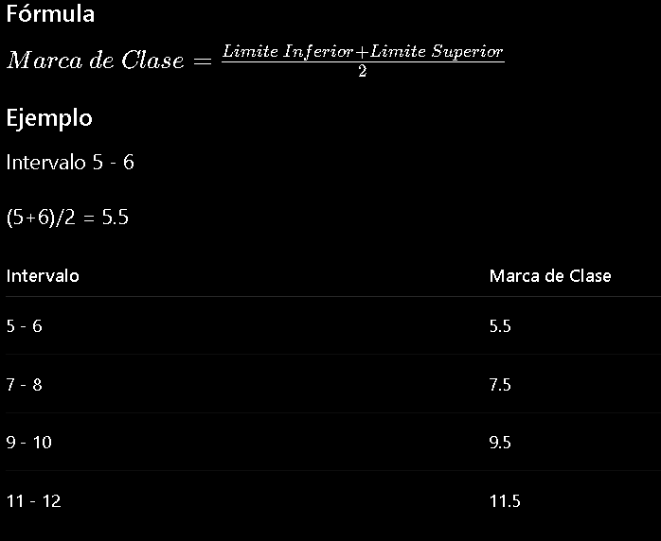
 |  |  |  |  |  |  |  |  | 11 | 1 | 19
 |  |  |  |  |  |  |  |  | 12 | 1 | 20
OJIVA

 |  |  |  |  |  | Interpretación: Si la barra de 7-8 bicicletas es la más alta, significa que esas ventas son las más frecuentes.

